상품제안서
엔보우 PD 보조배터리10000mAh | 상품코드: S30946

 |  |  |  |  |  |  | 02-713-8555 | www.synergygift.co.kr
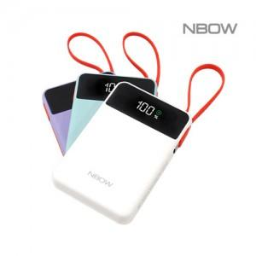

【상세/제작정보】 | <p><span style="font-size: 18pt;">*퍼플,민트(품절),화이트(품절) / 화이트.민트 8월 말 재입고 예정</span>&nbsp;</p>

【인쇄/포장옵션】 | 레이저, 풀칼라 / 포장지포장

【공급단가】 | 수량 | 20~ | 100~ | 300~ | 500~ | 1,000~
*VAT별도 | 퍼플 | 17,700원 | 16,100원 | 15,400원 | 15,100원 | 14,900원
 | 민트 | 17,700원 | 16,100원 | 15,400원 | 15,100원 | 14,900원
 | 화이트 | 17,700원 | 16,100원 | 15,400원 | 15,100원 | 14,900원

【상품 URL】 | https://www.synergygift.co.kr:443/src/goods_detail.php?gdno=30946

